Лист1
№ | Площадка | Склад | ОЗМ | Партия склада | Наименование | Заявленное кол-во к продаже | Ед.изм | Учетная цена в SAP, руб. без НДС | Общая стоимость по учетным ценам, руб, без НДС\
1 | 5000 | 1043 | 230000.00365 | 0001982512 | Электрод 3,2 Fox C9 MV 3.1B Boehler | 0.000 | КГ | 2.00 | 7,224.05
2 | 5000 | 1043 | 230000.00370 | 0000149321 | Электрод 3,2 FOX Nibas 70/20 Boehler | 19.600 | КГ | 2,996.00 | 58,721.60
3 | 5000 | 1043 | 230000.01812 | 0003210315 | Электроды OK 61.80 19 9 Nb R 1 2 Ф4 | 6.800 | КГ | 1,170.33 | 7,958.25
4 | 3000 | 1010 | R060001466 | 0000003484 | Электрод Э70-АНП-2-3,0 | 20.000 | КГ | 362.41 | 7,248.15
5 | 8000 | 1003 | R060000193 |  | Электрод Э-09Х1М-ТМЛ-1У-3,0 | 947.732 | кг | 201.90 | 191,347.09
6 | 8000 | 1003 | R060000194 |  | Электрод Э-09Х1М-ТМЛ-1У-5,0 | 90.000 | кг | 240.99 | 21,689.10
7 | 2000 | 5064 | 900000.03566 | 0000014500 | Держатель электрода сварочного аппарата | 35.000 | ШТ | 473.36 | 16,567.60
8 | 2000 | 3031 | 230200.00039 | 0005115047 | Электрод Restaw 1070 3,2x350 | 7.000 | КГ | 780.03 | 5,460.21
9 | 2000 | 3031 | R060000387 | 0005115046 | Электрод 2,0 1070 Restaw | 5.000 | КГ | 1,059.54 | 5,297.70
10 | 2000 | 3031 | R060000191 | 0006652076 | Электрод Э50А-УОНИИ-13/55-4,0 ОСТ 5.9224 | 6.000 | КГ | 295.74 | 1,774.44
11 | 2000 | 3031 | R060000375 | 0005485462 | Электрод 3,0 OK 46.00 Esab | 13.000 | КГ | 126.50 | 1,644.50
12 | 2000 | 3031 | R060000389 | 0005115538 | Электрод 3,2 LB-52U Kobe Steel LTD | 4.000 | КГ | 316.67 | 1,266.68
13 | 2000 | 3031 | R060000377 | 0003668837 | Электрод 3,2 1070 Restaw | 1.000 | КГ | 1,070.22 | 1,070.22
14 | 3000 | 1090 | R030004650 | 0005658085 | Электрод Tungsten WL15 1,6х175 Esab | 69.000 | ШТ | 713.22 | 49,212.35
15 | 5000 | 1043 | R060000204 | 0006886952 | Электрод 4,0 FOX C 9 MV Boehler | 3,322.000 | КГ | 2,295.15 | 7,624,491.19
16 | 5000 | 1043 | R060000204 | 0006887001 | Электрод 4,0 FOX C 9 MV Boehler | 743.600 | КГ | 2,295.15 | 1,706,674.19
17 | 5000 | 1043 | R060000203 | 0006576882 | Электрод 3,2 FOX C 9 MV Boehler | 255.300 | КГ | 3612.0200157 | 922,148.71
18 | 5000 | 1043 | R060000204 | 0006576883 | Электрод 4,0 FOX C 9 MV Boehler | 637.900 | КГ | 2295.15087 | 1,464,076.74
19 | 5000 | 1043 | R060000203 | 0001982512 | Электрод 3,2 FOX C 9 MV Boehler | 2.000 | КГ | 3612.025 | 7,224.05
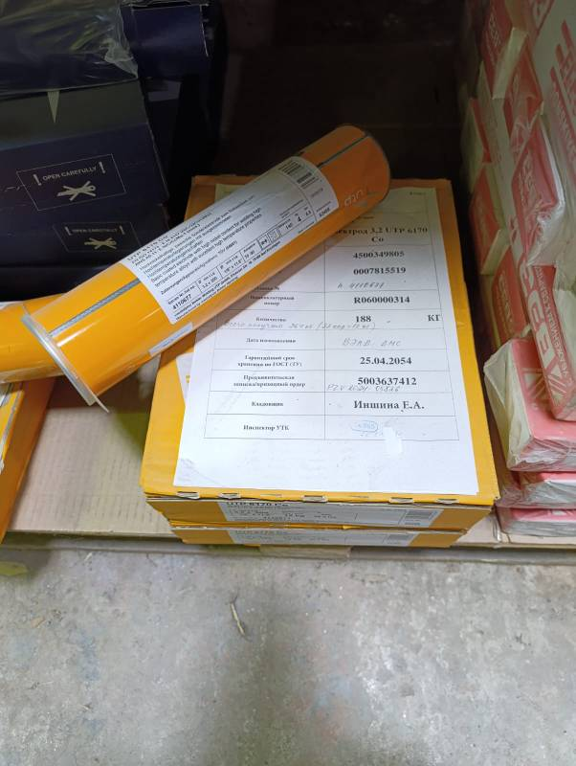
20 | 8000 | 1016 | R060000762 |  | Электрод Э-09Х1МФ-ЦЛ-20-5,0 ОСТ24.948.01 | 1,002.000 | кг | 382.57337325 | 383,338.52
